Тоннаж по циклам
Персона | Цикл 1 | Цикл 2 | Цикл 3 | Цикл 4 | Цикл 5 | Цикл 6 | Цикл 7 | Цикл 8 | Ц1→Ц2 % | Ц2→Ц3 % | Ц3→Ц4 % | Ц4→Ц5 % | Ц5→Ц6 % | Ц6→Ц7 % | Ц7→Ц8 %
Алина | 0 | 0 | 0 | 0 | 0 | 0 | 0 | 0 | 0 | 0 | 0 | 0 | 0 | 0 | 0
Марина | 4480 | 4600 | 4750 | 4900 | 5050 | 5200 | 5350 | 5500 | 2.7 | 3.3 | 3.2 | 3.1 | 3 | 2.9 | 2.8
Ольга | 6785 | 7503 | 7993 | 8483 | 8973 | 9413 | 9903 | 10393 | 10.6 | 6.5 | 6.1 | 5.8 | 4.9 | 5.2 | 4.9
Наталья | 6785 | 7363 | 7688 | 8050 | 8540 | 9030 | 9520 | 10010 | 8.5 | 4.4 | 4.7 | 6.1 | 5.7 | 5.4 | 5.1
Виктория | 5000 | 5570 | 5865 | 6160 | 6455 | 6750 | 6945 | 7240 | 11.4 | 5.3 | 5 | 4.8 | 4.6 | 2.9 | 4.2

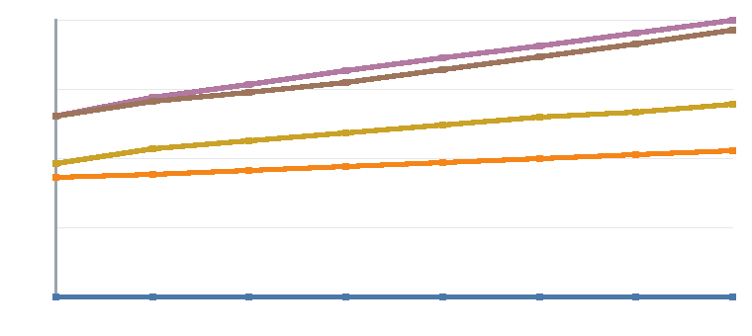
Динамика тоннажа по циклам (картинка — exceljs не поддерживает нативные диаграммы Excel, поэтому это растровый график, вставленный как изображение):
Алина
Марина
Ольга
Наталья
Виктория

Ассистирующие тренажёры (отрицательный вес — кг компенсации, не поднятый вес, например "Подтягивания в гравитроне") ИСКЛЮЧЕНЫ из тоннажа выше: это не выполненная работа, а мера помощи тренажёра, её нельзя складывать с обычным весом ни с плюсом, ни с минусом. Их собственная прогрессия (к нулю при росте, от нуля при откате) — на листе "Веса и повторы" (помечены "⚙ ассист") и проверена в "Тест-кейсы".

